Sheet
Link | Product Name | Detail Information | Price | Option 1 | Option 2 | Option 3 | Option 4 | Option 5 | Option 6 | Option 7 | Option 8 | Option 9 | Product Image | Detail Image 1 | Detail Image 2 | Detail Image 3 | Detail Image 4 | Detail Image 5 | Detail Image 6 | Detail Image 7 | Detail Image 8 | Detail Image 9 | Detail Image 10
https://replview.com/replicaclothing/?idx=1 | [AN3] 미하라 야스히로 블레이키솔 (3COLOR) | 상품 상담 및 결제 문의 아래 클릭 35 : 220~225 36 : 230 37 : 235~240 38 : 245 39 : 250~255 40 : 255~260 41 : 260~265 42 : 270 43 : 275~280 44 : 280~285 상품 상담 및 결제 문의 아래 클릭 | ₩239,000 | Size: 36, Price: ₩239,000 | Size: 37, Price: ₩239,000 | Size: 38, Price: ₩239,000 | Size: 39, Price: ₩239,000 | Size: 40, Price: ₩239,000 | Size: 41, Price: ₩239,000 | Size: 42, Price: ₩239,000 | Size: 43, Price: ₩239,000 | Size: 44, Price: ₩239,000 | 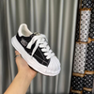 |  |  |  |  | 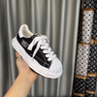 | 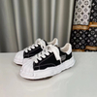 | 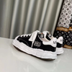 | 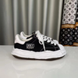 | 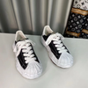 | 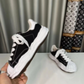 | 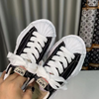 | 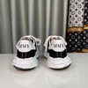 | 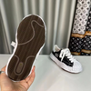 | 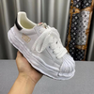 | 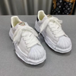 | 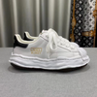 | 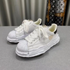 | 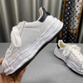 | 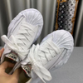 | 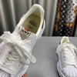 | 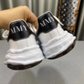 | 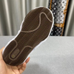 | 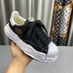 | 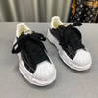 | 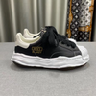 | 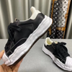 | 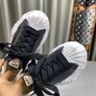 | 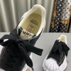 | 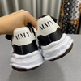 | 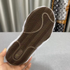 | 
https://replview.com/replicaclothing/?idx=2 | (AN3공장) ㅅ*넬 클래색 리치 무늬 CC 로고 샌들 블랙 | 상품 상담 및 결제 문의 아래 클릭 35:225 36:230 37:235 38:245 39:245(여성기준) 40:250(여성기준) 41:255(여성기준) 상품 상담 및 결제 문의 아래 클릭 | ₩309,000 | Size: 35, Price: ₩309,000 | Size: 36, Price: ₩309,000 | Size: 37, Price: ₩309,000 | Size: 38, Price: ₩309,000 | Size: 39, Price: ₩309,000 | Size: 40, Price: ₩309,000 | Size: 41, Price: ₩309,000 |  |  | 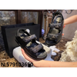
https://replview.com/replicaclothing/?idx=3 | 알렉산더. 맥퀸 오버솔 | 상품 상담 및 결제 문의 아래 클릭 사이즈 35~45 *사이즈 팁 35:220~225 36:230 37:235~240 38:245~250 39:250~255 40:255~260 41:260~265 42:270 43:275~280 44:280~285 45:290 해당 제품은 모두 실사 입니다! 상품 상담 및 결제 문의 아래 클릭 | ₩227,000 | Size: 35, Price: ₩227,000 | Size: 36, Price: ₩227,000 | Size: 37, Price: ₩227,000 | Size: 38, Price: ₩227,000 | Size: 39, Price: ₩227,000 | Size: 40, Price: ₩227,000 | Size: 41, Price: ₩227,000 | Size: 42, Price: ₩227,000 | Size: 43, Price: ₩227,000 | 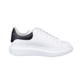 Size: 44, Price: ₩227,000 | Size: 45, Price: ₩227,000

